Dataset
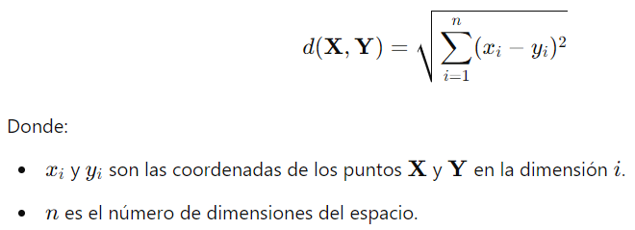
ID Casa | # Dormitorios | Área Terreno (m²) | Área Total (m²) | Costo (USD)
c1 | 2 | 150 | 250 | 60,000.00 | 1. Calcular distancias con euclidea |  | Euclidea
c2 | 3 | 180 | 300 | 75,000 | 2. Identificar los K vecinos | k=3
c3 | 4 | 200 | 320 | 90,000.00 | 3. Calcular predicción costo c1 y c2
c4 | 2 | 140 | 240 | 58,000.00 | 4. Calcular RMSE: 9629.2378
c5 | 3 | 170 | 290 | 70,000.00
c6 | 3 | 210 | 350 | 80,000.00 | 1. Calcular distancias con Manhattan
c7 | 4 | 230 | 380 | 95,000.00 | 2. Identificar los K vecinos | k=3
 |  |  |  |  | 3. Calcular predicción costo c1 y c2
Train |  |  | media costo: | 78,600.00 | 4. Calcular RMSE
Test |  |  | 10% | 7860

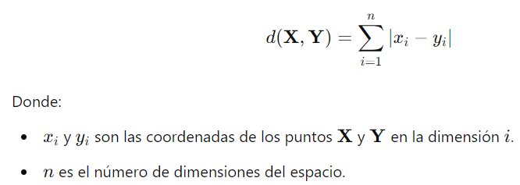
 |  |  |  |  |  |  | Manhattan

